상품제안서
선물세트 6종-핸드워시 샴푸 흡착시계 브러쉬 (기능성)스포츠타올 (쿨타올 쿨타월) | 상품코드: F28399

 |  |  |  |  |  |  | 02-412-0044 | www.easy1.co.kr
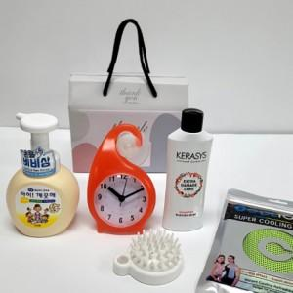

【상세/제작정보】 | <p>인쇄관련 별도문의</p>

【인쇄/포장옵션】 | / 포장불가능

【공급단가】 | 수량 | 50~ | 100~ | 500~ | 1,000~ | 2,000~
*VAT별도 | 단가 | 16,560원 | 16,280원 | 15,870원 | 15,590원 | 15,180원

【상품 URL】 | https://dev.easy1.co.kr:443/src/goods_detail.php?gdno=28399

